Power Meter
Smart Factory - Meter
Requirement
Rev.00

วัดค่าการใช้พลังงานและสถานะการทำงานของเครือ่งจักรแต่ละเครื่องส่งมาให้ศูนย์กลางเพื่อแสดงข้อมูลผ่านทางหน้าจอ และ ทำรายงาน ให้ผู้ควบคุมและผู้บริหารรับทราบ ในการใช้เพื่อติดตามและปรับปรุงงานผลิต

ตรวจสอบค่าพลังงานและสถานะของเครื่องจักร |  |  |  | 1 Tablet (Gateway) ควบคุมเครื่องจักรได้สูงสุดจำนวน 8 ชุด
เครื่องจักร
Power meter
Board B268

Tablet 10"
Local Server
 |  |  |  |  | ข้อมูล

ID 11
ID 1
 |  |  |  |  | Field | Type | คำอธิบาย
 |  |  |  |  | gateway_id | string | รหัสเฉพาะของ Gateway(Tablet)
 |  |  |  |  | device_id | string | รหัสเฉพาะของ Power Meter
 |  |  |  |  | voltage_v.l1 | float | แรงดันไฟฟ้าแต่ละเฟส (V)
เครื่องจักร
Power meter
Board B268
 |  |  |  |  | voltage_v.l2 | float | แรงดันไฟฟ้าแต่ละเฟส (V)
 |  |  |  |  | voltage_v.l3 | float | แรงดันไฟฟ้าแต่ละเฟส (V)
ID 12
ID 2
 |  |  |  |  | current_a.l1 | float | กระแสไฟฟ้าแต่ละเฟส (A)
 |  |  |  |  | current_a.l2 | float | กระแสไฟฟ้าแต่ละเฟส (A)
 |  |  |  |  | current_a.l3 | float | กระแสไฟฟ้าแต่ละเฟส (A)
 |  |  |  |  | active_power_kw | float | กำลังไฟฟ้าจริงรวม (kW)
 |  |  |  |  | power_factor | float | ตัวประกอบกำลัง (PF)
 |  |  |  |  | energy_kwh | float | พลังงานที่ใช้สะสม (kWh)
 |  |  |  |  | Power on status | string | On/Off
 |  |  |  |  | Operation status | string | Stop, Run. Error trip
 |  |  |  |  | Operation Number | integer | จำนวนการทำงานนับจาก Power on, และรีเส็ทเป็น 0 เมื่อ Power off
 |  |  |  |  | Work order number | string | หมายเลข work order
 |  |  |  |  | Product item | string | รหัส Item ของชิ้นงาน
เครื่องจักร
Power meter
Board B268
 |  |  |  |  | Product description | string | รหัส Description ของชิ้นงาน
 |  |  |  |  | Product number | integer | จำนวนชิ้นงานที่ทำได้ใน work order
ID 18
ID 8

 |  |  |  |  | Field | Type | คำอธิบาย
 |  |  |  |  | machine_name | string | ชื่อเครื่องจักร (จากข้อมูล gateway_id, device_id)
 |  |  |  |  | machine_code | string | หมายเลขเครื่องจักร (จากข้อมูล gateway_id, device_id)

รายละเอียด |  |  |  |  |  |  |  | รายละเอียด
 | อ่านค่าจาก power meter และ Status detection board |  |  |  |  |  |  |  | บันทึกข้อมูล และ time stamp ทุก 1 นาที
 | แปลงค่าข้อมุลที่อ่านได้เป็น
 |  |  | Power on status |  |  |  |  | หน้าจอแสดงผล Real time
 |  |  | Operation status |  |  |  |  |  | การใช้ Power, Voltage, Current รวมทั้งโรงงานและแยกเป็นแผนก
 |  |  | Operation Number |  |  |  |  |  |  | 1. รวมทั้งโรงงาน
 | ส่งข้อมูลให้กับ server |  |  |  |  |  |  |  |  | 2. ตุ้ไฟตำแหน่ง จัดส่ง
 |  | ตามแต่ละเครื่องจักร |  |  |  |  |  |  |  | 3. ดู้ไฟฟ้าตำแหน่ง ห้องแลป
 |  |  |  |  |  |  |  |  |  | 4. ตู้ไฟฟ้าตำแหน่ง แม่พิมพ์ 1
 |  |  |  |  |  |  |  |  |  | 5. ตู้ไฟฟ้าตำแหน่ง แม่พิมพ์ 2
 |  |  |  |  |  |  |  |  |  | 6. การใช้กำลังไฟฟ้ารวมของเครื่องจักรแผนก โลหะ
 |  |  |  |  |  |  |  |  |  | 7. การใช้กำลังไฟฟ้ารวมของเครื่องจักรแผนก คอยล์
 |  |  |  |  |  |  |  |  |  | 8. การใช้กำลังไฟฟ้ารวมของเครื่องจักรแผนก พลาสติก
 |  |  |  |  |  |  |  |  |  | 9. การใช้กำลังไฟฟ้ารวมของส่วนกลางระบบปั้มลม

 |  |  |  |  |  |  |  |  | การใช้พลังงานไฟฟ้ารวมทั้งโรงงานและแยกเป็นแผนก
 |  |  |  |  |  |  |  |  | โดยกำหนดเป็นช่วงเวลา วันที่, สัปดาห์, เดือน
 |  |  |  |  |  |  |  |  |  | 1. รวมทั้งโรงงาน
 |  |  |  |  |  |  |  |  |  | 2. ตุ้ไฟตำแหน่ง จัดส่ง
 |  |  |  |  |  |  |  |  |  | 3. ดู้ไฟฟ้าตำแหน่ง ห้องแลป
 |  |  |  |  |  |  |  |  |  | 4. ตู้ไฟฟ้าตำแหน่ง แม่พิมพ์ 1
 |  |  |  |  |  |  |  |  |  | 5. ตู้ไฟฟ้าตำแหน่ง แม่พิมพ์ 2
 |  |  |  |  |  |  |  |  |  | 6. การใช้กำลังไฟฟ้ารวมของเครื่องจักรแผนก โลหะ
 |  |  |  |  |  |  |  |  |  | 7. การใช้กำลังไฟฟ้ารวมของเครื่องจักรแผนก คอยล์
 |  |  |  |  |  |  |  |  |  | 8. การใช้กำลังไฟฟ้ารวมของเครื่องจักรแผนก พลาสติก
 |  |  |  |  |  |  |  |  |  | 9. การใช้กำลังไฟฟ้ารวมของส่วนกลางระบบปั้มลม

 |  |  |  |  |  |  |  |  | สถานะ On/Off, จำนวนการทำงานนับจาก power on, เวลาที่เปิดเครื่อง ของเครื่องจักรแต่ละเครื่อง
 |  |  |  |  |  |  |  |  | Work order number, itemชิ้นงาน และจำนวนชิ้นงานที่ผลิตได้ของที่กำลังผลิต

 |  |  |  |  |  |  |  |  | แสดงแต่ละส่วน
 |  |  |  |  |  |  |  |  |  | 1. แผนก โลหะ
 |  |  |  |  |  |  |  |  |  | 2. แผนก คอยล์
 |  |  |  |  |  |  |  |  |  | 3. แผนก พลาสติก
 |  |  |  |  |  |  |  |  |  | 4. ปั้มลม
 |  |  |  |  |  |  |  | รายงานการทำงาน
 |  |  |  |  |  |  |  |  | รายวัน
 |  |  |  |  |  |  |  |  |  | เวลาในการเปิดเครื่อง
 |  |  |  |  |  |  |  |  |  | เวลาในการปิดเครื่อง
 |  |  |  |  |  |  |  |  |  | พลังงานที่ใช้
 |  |  |  |  |  |  |  |  |  | จำนวนครั้งการทำงาน
 |  |  |  |  |  |  |  |  |  | จำนวนชั่วโมงการทำงาน
 |  |  |  |  |  |  |  |  |  | เวลาเฉลี่ยของการทำงานแต่ละครั้ง
 |  |  |  |  |  |  |  |  |  | Work order number, itemชิ้นงาน และจำนวนชิ้นงานที่ผลิตได้

 |  |  |  |  |  |  |  |  | รายสัปดาห์ / รายเดือน
 |  |  |  |  |  |  |  |  |  | พลังงานที่ใช้
 |  |  |  |  |  |  |  |  |  | จำนวนครั้งการทำงาน
 |  |  |  |  |  |  |  |  |  | จำนวนชั่วโมงการทำงาน
 |  |  |  |  |  |  |  |  |  | เวลาเฉลี่ยของการทำงานแต่ละครั้ง
 |  |  |  |  |  |  |  |  |  | Work order number, itemชิ้นงาน และจำนวนชิ้นงานที่ผลิตได้

 |  |  |  |  |  |  |  | รายงานการซ่อมบำรุง
 |  |  |  |  |  |  |  |  | แสดงค่า
 |  |  |  |  |  |  |  |  |  | จำนวนครั้งการทำงานสะสมทั้งหมด
 |  |  |  |  |  |  |  |  |  | จำนวนชั่วโมงการทำงานทั้งหมด

FCT
Smart Factory
Requirement
Rev.00

Function test Indoor

 | เครื่องทดสอบเครื่องปรับอากาศที่ผลิตเสร็จแล้วเพื่อให้ทุกเครื่องทำงานได้ตามมาตราฐาน จึงควรใช้ข้อมูลกลางของเครื่องปรับอากาศรุ่นนั้นจากข้อมุลศูนย์กลาง
 | พร้อมทั้งบันทึกข้อมูล หมายเลขเครื่องปรับอากาศที่ทดสอบผ่านเพื่อใช้เป็นข้อมูลตรวจสอบก่อนการส่งออกจากโรงงาน
 | บันทึกเวลาในการทดสอบเพื่อคำนวณกำลังการผลิต ตรวจสอบจำนวนการผลิตในแต่ละชั่วโมง แต่ละวัน แต่ละสัปดาห์ แต่ละเดือน
 | ตรวจสอบจำนวนครบการเปิด work ผลิตหรือไม่
Power meter
Local Server
Tablet 10"
 |  |  | ข้อมูล |  |  |  |  | Work flow

Board B269
 |  |  | Field | Type | คำอธิบาย |  |  | เครื่องปรับอากาศเข้ามาที่ห้องทดสอบ
 |  |  | gateway_id | string | รหัสเฉพาะของ Gateway(Tablet)
 |  |  | device_id | string | รหัสเฉพาะของ Power Meter
 |  |  | voltage_v.l1 | float | แรงดันไฟฟ้าแต่ละเฟส (V)
 |  |  | voltage_v.l2 | float | แรงดันไฟฟ้าแต่ละเฟส (V)
 |  |  | voltage_v.l3 | float | แรงดันไฟฟ้าแต่ละเฟส (V)
 |  |  | current_a.l1 | float | กระแสไฟฟ้าแต่ละเฟส (A)
 |  |  | current_a.l2 | float | กระแสไฟฟ้าแต่ละเฟส (A) |  |  | ต่อสายไฟจากเครื่องทดสอบเข้ากับเครื่องปรับอากาศ
 |  |  | current_a.l3 | float | กระแสไฟฟ้าแต่ละเฟส (A)
Barcode Scanner
 |  |  | active_power_kw | float | กำลังไฟฟ้าจริงรวม (kW)
 |  |  | power_factor | float | ตัวประกอบกำลัง (PF)

 |  |  | Status | string | Stop, Tesing,
 |  |  | uut_work_order | string | รหัส work order
 |  |  | uut_model | string | รหัส ชื่อรุ่นเครื่องปรับอากาศ
 |  |  | uut_serial | string | รหัส หมายเลขเครื่องปรับอากาศ
 |  |  | uut_power_status | string | สถานะการตรวจสอบ Pass/Fail |  |  | Scan barcode ข้อมูล work order, model, serial ของเครื่องปรับอากาศ
Local Server
 |  |  | uut_mode_test | string | สถานะการตรวจสอบ Pass/Fail
 |  |  | uut_fan_speed_test | string | สถานะการตรวจสอบ Pass/Fail
 |  |  | uut_set_temp | string | สถานะการตรวจสอบ Pass/Fail
 |  |  | uut_louver | string | สถานะการตรวจสอบ Pass/Fail
 |  |  | uut_aps | string | สถานะการตรวจสอบ Pass/Fail
 |  |  | uut_wifi_connection | string | สถานะการตรวจสอบ Pass/Fail
 |  |  | uut_test_result | string | สถานะการตรวจสอบ Pass/Fail |  |  | เริ้มการทดสอบเครื่องปรับอากาศ |  |  | ส่งข้อมูล
 |  |  | uut_error_code | integer | รหัสความผิดพลาด |  |  |  |  |  |  | สถานะเริ่มทดสอบ
 |  |  | uut_room_temp | integer | อุณหภุมิห้อง ( C ) |  |  |  |  |  |  | Work order
 |  |  | uut_inlet_temp | integer | อุณหภูมิท่อน้ำยาทางเข้า ( C ) |  |  |  |  |  |  | Model
 |  |  | uut_outlet_temp | integer | อุณหภูมิท่อน้ำยาทางออก ( C ) |  |  |  |  |  |  | Serial
Local Server
 |  |  | uut_humidity | integer | ความชื้นห้อง (%RH)
 |  |  | uut_pm25 | integer | ปริมาณฝุ่น PM2.5 (ug/m3)
 |  |  | uut_co2 | integer | ปริมาณ CO2 (ppm)

 |  |  |  |  |  |  |  | ทดสอบเสร็จ |  |  | ส่งข้อมูล
 |  |  | Field | Type | คำอธิบาย |  |  |  |  |  |  | ผลการทดสอบ PASS, Fail
 |  |  | APS function | Boolean | True, False ตรวจสอบข้อมูฃ model เครื่องปรับอากาศว่ามีฟังก์ชั่นหรือไม่ |  |  |  |  |  |  | Work order
 |  |  | WiFi function | Boolean | True, False ตรวจสอบข้อมูฃ model เครื่องปรับอากาศว่ามีฟังก์ชั่นหรือไม่ |  |  |  |  |  |  | Model
 |  |  | Inlet temp. sensor | Boolean | True, False ตรวจสอบข้อมูฃ model เครื่องปรับอากาศว่ามีฟังก์ชั่นหรือไม่ |  |  |  |  |  |  | Serial
 |  |  | Outlet temp. sensor | Boolean | True, False ตรวจสอบข้อมูฃ model เครื่องปรับอากาศว่ามีฟังก์ชั่นหรือไม่ |  |  |  |  |  |  | รหัสความผิดพลาด
 |  |  | Humidity sensor | Boolean | True, False ตรวจสอบข้อมูฃ model เครื่องปรับอากาศว่ามีฟังก์ชั่นหรือไม่ |  |  |  |  |  |  | อุณหภุมิห้อง ( C )
 |  |  | PM2.5 sensor | Boolean | True, False ตรวจสอบข้อมูฃ model เครื่องปรับอากาศว่ามีฟังก์ชั่นหรือไม่ |  |  |  |  |  |  | อุณหภูมิท่อน้ำยาทางเข้า ( C )
 |  |  | CO2 sensor | Boolean | True, False ตรวจสอบข้อมูฃ model เครื่องปรับอากาศว่ามีฟังก์ชั่นหรือไม่ |  |  |  |  |  |  | อุณหภูมิท่อน้ำยาทางออก ( C )
 |  |  |  |  |  |  |  |  |  |  |  | ความชื้นห้อง (%RH)
 |  |  |  |  |  |  |  |  |  |  |  | ปริมาณฝุ่น PM2.5 (ug/m3)
 |  |  |  |  |  |  |  |  |  |  |  | ปริมาณ CO2 (ppm)

รายละเอียด |  |  |  |  |  | รายละเอียด
 | อ่านค่าจาก power meter และ Status detection board
 |  |  |  |  |  | หน้าจอแสดงผล Real time
 | ตรวจสอบการรับข้อมูลจาก Barcode scanner เพื่อเริ่มการทำงานของเครื่องทดสอบ
 |  | ยิ่งค่า รหัส work order |  |  |  | ไลน์ประกอบตัวเย็น
 |  | ยิงค่า รหัส หมายเลขเครื่อง |  |  |  |  | เครื่องทดสอบแต่ละเครื่อง
 | เริ่มทำการทดสอบ |  |  |  |  |  |  | สถานะ
 |  | อ่านค่า function, sensor ของเครื่องปรับอากาศ model นั้นๆ |  |  |  |  |  | รหัส work order
 |  | ลำดับการตรวจสอบ |  |  |  |  |  | รหัส ชื่อรุ่นเครื่องปรับอากาศ
 |  | 1 |  |  |  |  |  | รหัส หมายเลขเครื่อง
 |  | 2
 |  | 3 |  |  |  |  | ข้อมูลรวมในวันนั้น
 |  | 4 |  |  |  |  |  | จำนวนที่ทดสอบ
 |  | 5 |  |  |  |  |  | จำนวนที่ทดสอบผ่าน
 |  | 6 |  |  |  |  |  | จำนวนที่ทดสอบไม่ผ่าน
 |  | 7 |  |  |  |  |  | เวลาเฉลี่ยในการทดสอบแต่ละเครื่อง
 |  | 8
 |  | 9 |  |  |  | รายงาน
 |  | 10
 |  | 11 |  |  |  | ไลน์ประกอบตัวเย็น
 |  | สรุปผลทดสอบ |  |  |  |  | วันที่ xx - วันที่ xx
 |  |  |  |  |  |  | List work order ที่ผลิต
 |  |  |  |  |  |  |  | Model เครื่องปรับอากาศ
 |  |  |  |  |  |  |  | จำนวนที่ทดสอบ
 |  |  |  |  |  |  |  | จำนวนที่ทดสอบผ่าน
 |  |  |  |  |  |  |  | จำนวนที่ทดสอบไม่ผ่าน

 |  |  |  |  |  | ดูประวัติย้อนหลัง
 |  |  |  |  |  |  | Serial number เครื่องปรับอากาศ
 |  |  |  |  |  |  |  | Model เครื่องปรับอากาศ
 |  |  |  |  |  |  |  | แรงดันไฟฟ้าแต่ละเฟส (V)
 |  |  |  |  |  |  |  | แรงดันไฟฟ้าแต่ละเฟส (V)
 |  |  |  |  |  |  |  | แรงดันไฟฟ้าแต่ละเฟส (V)
 |  |  |  |  |  |  |  | กระแสไฟฟ้าแต่ละเฟส (A)
 |  |  |  |  |  |  |  | กระแสไฟฟ้าแต่ละเฟส (A)
 |  |  |  |  |  |  |  | กระแสไฟฟ้าแต่ละเฟส (A)
 |  |  |  |  |  |  |  | กำลังไฟฟ้าจริงรวม (kW)
 |  |  |  |  |  |  |  | ตัวประกอบกำลัง (PF)
 |  |  |  |  |  |  |  | รหัสความผิดพลาด
 |  |  |  |  |  |  |  | อุณหภุมิห้อง ( C )
 |  |  |  |  |  |  |  | อุณหภูมิท่อน้ำยาทางเข้า ( C )
 |  |  |  |  |  |  |  | อุณหภูมิท่อน้ำยาทางออก ( C )
 |  |  |  |  |  |  |  | ความชื้นห้อง (%RH)
 |  |  |  |  |  |  |  | ปริมาณฝุ่น PM2.5 (ug/m3)
 |  |  |  |  |  |  |  | ปริมาณ CO2 (ppm)
 |  |  |  |  |  |  |  | สถานะการตรวจสอบ Wifi

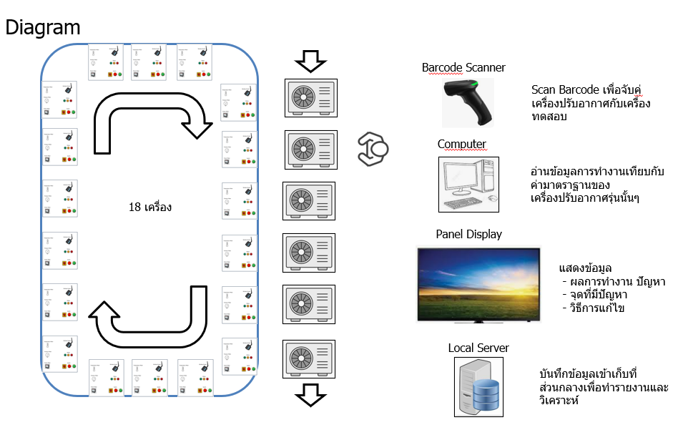
Function test Outdoor
Power meter
Local Server
Tablet 10"
 |  |  | ข้อมูล |  |  |  |  | Work Flow

Board B291
 |  |  | Field | Type | คำอธิบาย |  |  | เครื่องปรับอากาศเข้ามาที่ห้องทดสอบ
 |  |  | gateway_id | string | รหัสเฉพาะของ Gateway(Tablet)
 |  |  | device_id | string | รหัสเฉพาะของ Power Meter
 |  |  | voltage_v.l1 | float | แรงดันไฟฟ้าแต่ละเฟส (V)
Tablet 10"
 |  |  | voltage_v.l2 | float | แรงดันไฟฟ้าแต่ละเฟส (V)
 |  |  | voltage_v.l3 | float | แรงดันไฟฟ้าแต่ละเฟส (V) |  |  | ต่อสายไฟจากเครื่องทดสอบเข้ากับเครื่องปรับอากาศ
Local Server
 |  |  | current_a.l1 | float | กระแสไฟฟ้าแต่ละเฟส (A)
 |  |  | current_a.l2 | float | กระแสไฟฟ้าแต่ละเฟส (A)
 |  |  | current_a.l3 | float | กระแสไฟฟ้าแต่ละเฟส (A)
 |  |  | active_power_kw | float | กำลังไฟฟ้าจริงรวม (kW)
Temperature Meter
 |  |  | power_factor | float | ตัวประกอบกำลัง (PF)
 |  |  | device_id | string | รหัสเฉพาะของ pressure Meter
 |  |  | pressure_psi_1 | float | แรงดันน้ำยา (PSI)
 |  |  | pressure_psi_2 | float | แรงดันน้ำยา (PSI)
 |  |  | device_id | string | รหัสเฉพาะของ temperature Meter |  |  | Scan barcode ข้อมูล work order, model, serial ของเครื่องปรับอากาศ ด้วย station จับคู่ |  |  |  |  | ข้อมูลการจับคู่
Local Server
 |  |  | temperature_1 | float | อุณหภูมิ ( C ) |  |  |  |  |  |  |  |  | เครื่องปรับอากาศ
 |  |  | temperature_2 | float | อุณหภูมิ ( C ) |  |  |  |  |  |  |  |  |  | work order
 |  |  | temperature_3 | float | อุณหภูมิ ( C ) |  |  |  |  |  |  |  |  |  | Model
Pressure Meter
 |  |  | temperature_4 | float | อุณหภูมิ ( C ) |  |  |  |  |  |  |  |  |  | Serial
 |  |  |  |  |  |  |  |  |  |  |  |  |  | เครื่องทดสอบ
 |  |  |  |  |  |  |  |  |  |  |  |  |  |  | หมายเลขเครื่อง
 |  |  | Status | string | Stop, Tesing,
 |  |  | uut_work_order | string | รหัส work order
 |  |  | uut_model | string | รหัส ชื่อรุ่นเครื่องปรับอากาศ |  |  | Server ส่งข้อมูลการจับคุ่และรายละเอียดเครื่องปรับอากาศให้กับเครื่องทดสอบหมายเลขนั้นๆ
Barcode Scanner
 |  |  | uut_serial | string | รหัส หมายเลขเครื่องปรับอากาศ |  |  |  | Work order, Model, Serial
 |  |  | uut_test_result | string | สถานะการตรวจสอบ Pass/Fail |  |  |  | Air conditioner type
 |  |  | uut_error_code | integer | รหัสความผิดพลาด |  |  |  | ค่า standard ของเครื่องปรับอากาศรุ่นนั้น
 |  |  | uut_mode | string | โหมดการทำงานของเครื่องปรับอากาศ |  |  |  |  | Power, Current, Pressure, Temperature, Compressor speed
 |  |  | uut_%Running | integer | % การทำงานของเครื่องปรับอากาศ
Local Server
 |  |  | uut_compressor speed | integer | ความเร็วรอบคอมเพรสเซอร์
 |  |  | uut_compressor current | integer | ค่ากระแสไฟฟ้าคอมเพรสเซอร์
 |  |  | uut_DCvoltage | integer | ค่าแรงดันไฟฟ้า DC ของชุด inverter
 |  |  | uut_Discharge temp | integer | อุณหภูมิท่อน้ำยาทางออกคอมเพรสเซอร์
 |  |  | uut_Condensor_temp | integer | อุณหภูมิท่อน้ำยาคอยล์ร้อน
 |  |  | uut_Suction_temp | integer | อุณหภูมิท่อน้ำยาทางเข้าคอมเพรสเซอร์
 |  |  | uut_Ambient_temp | integer | อุณหภูมิอากาศเข้าคอยล์ร้อน |  |  | หน้าจอขึ้นข้อความพร้อมสำหรับการทดสอบ
 |  |  | uut_driver_ipm_temp | integer | อุณหภูมิอากาศ ipm |  |  | พนักงานกดปุ่มหน้าเครื่องเริ่มทดสอบ
 |  |  | uut_Outdoorfan_speed | integer | ระดับความเร็วพัดลมตัวร้อน |  |  |  | ให้เครื่องทำงานเป็นเวลา 2 นาทีเพื่อให้ค่านิ่ง
 |  |  | uut_Outdoorfan_rpm | integer | ความเร็วรอบพัดลมตัวร้อน |  |  |  | ตุ้ทดสอบ ตรวจสอบค่าต่างๆตามค่า standard ของเครื่องปรับอากาศรุ่นนั้น
 |  |  | uut_EXV_position | integer | ตำแหน่ง EXV |  |  |  | ตู้ทดสอบแสดงค่าและ ส่งค่าการทดสอบ Pass /Fail ให้กับ Server
 |  |  | uut_FA_temp | integer | อุณหภูมิ ลม Fresh air supply |  |  | พนักงานทำการ pump down และ ถอดสายไฟ เพื่อจบขั้นตอนการทดสอบ
 |  |  | uut_FA_humidity | integer | ค่าความชื่น ลม Fresh air supply
 |  |  | uut_FA_fan_Hz | integer | ความเร็วพัดลม Fresh air
 |  |  | uut_FA_Evap_temp | integer | อุณหภูมิท่อน้ำยาคอยล์เย็น Fresh air

 |  |  | Field | Type | คำอธิบาย
 |  |  | uut_work_order | string | รหัส work order
 |  |  | uut_model | string | รหัส ชื่อรุ่นเครื่องปรับอากาศ
 |  |  | uut_serial | string | รหัส หมายเลขเครื่องปรับอากาศ
 |  |  | Air conditioner type | string | Fix , Inverter
 |  |  | voltage_v.l1_std | float | ค่ามาตราฐานแรงดันไฟฟ้าแต่ละเฟส (V)
 |  |  | voltage_v.l2_std | float | ค่ามาตราฐานแรงดันไฟฟ้าแต่ละเฟส (V)
 |  |  | voltage_v.l3_std | float | ค่ามาตราฐานแรงดันไฟฟ้าแต่ละเฟส (V)
 |  |  | current_a.l1_std | float | ค่ามาตราฐานกระแสไฟฟ้าแต่ละเฟส (A)
 |  |  | current_a.l2_std | float | ค่ามาตราฐานกระแสไฟฟ้าแต่ละเฟส (A)
 |  |  | current_a.l3_std | float | ค่ามาตราฐานกระแสไฟฟ้าแต่ละเฟส (A)
 |  |  | active_power_kw_std | float | ค่ามาตราฐานกำลังไฟฟ้าจริงรวม (kW)
 |  |  | power_factor_std | float | ค่ามาตราฐานตัวประกอบกำลัง (PF)
 |  |  | pressure_psi_1_std | float | ค่ามาตราฐานแรงดันน้ำยา (PSI)
 |  |  | pressure_psi_2_std | float | ค่ามาตราฐานแรงดันน้ำยา (PSI)
 |  |  | temperature_1_std | float | ค่ามาตราฐานอุณหภูมิ1 ( C )
 |  |  | temperature_2_std | float | ค่ามาตราฐานอุณหภูมิ2 ( C )
 |  |  | temperature_3_std | float | ค่ามาตราฐานอุณหภูมิ3 ( C )
 |  |  | temperature_4_std | float | ค่ามาตราฐานอุณหภูมิ4 ( C )
 |  |  | uut_error_code_std | integer | ค่ามาตราฐานรหัสความผิดพลาด
 |  |  | uut_mode_std | string | ค่ามาตราฐานโหมดการทำงานของเครื่องปรับอากาศ
 |  |  | uut_%Running_std | integer | ค่ามาตราฐาน% การทำงานของเครื่องปรับอากาศ
 |  |  | uut_compressor speed_std | integer | ค่ามาตราฐานความเร็วรอบคอมเพรสเซอร์
 |  |  | uut_DCvoltage_std | integer | ค่ามาตราฐานค่าแรงดันไฟฟ้า DC ของชุด inverter
 |  |  | uut_Discharge temp_std | integer | ค่ามาตราฐานอุณหภูมิท่อน้ำยาทางออกคอมเพรสเซอร์
 |  |  | uut_Condensor_temp_std | integer | ค่ามาตราฐานอุณหภูมิท่อน้ำยาคอยล์ร้อน
 |  |  | uut_Suction_temp_std | integer | ค่ามาตราฐานอุณหภูมิท่อน้ำยาทางเข้าคอมเพรสเซอร์
 |  |  | uut_Ambient_temp_std | integer | ค่ามาตราฐานอุณหภูมิอากาศเข้าคอยล์ร้อน
 |  |  | uut_driver_ipm_temp | integer | อุณหภูมิอากาศ ipm
 |  |  | uut_Outdoorfan_speed_std | integer | ค่ามาตราฐานระดับความเร็วพัดลมตัวร้อน
 |  |  | uut_Outdoorfan_rpm_std | integer | ค่ามาตราฐานความเร็วรอบพัดลมตัวร้อน
 |  |  | uut_FA_temp_std | integer | ค่ามาตราฐานอุณหภูมิ ลม Fresh air supply
 |  |  | uut_FA_humidity_std | integer | ค่ามาตราฐานค่าความชื่น ลม Fresh air supply
 |  |  | uut_FA_fan_Hz_std | integer | ค่ามาตราฐานความเร็วพัดลม Fresh air
 |  |  | uut_FA_Evap_temp_std | integer | ค่ามาตราฐานอุณหภูมิท่อน้ำยาคอยล์เย็น Fresh air

รายละเอียด |  |  |  |  |  | รายละเอียด
 | อ่านค่าจาก power meter และ Status detection board
 |  |  |  |  |  | หน้าจอแสดงผล Real time
 | ตรวจสอบการรับข้อมูลจาก Barcode scanner เพื่อเริ่มการทำงานของเครื่องทดสอบ
 |  | ยิ่งค่า รหัส work order |  |  |  | ไลน์ประกอบตัวร้อน
 |  | ยิงค่า รหัส หมายเลขเครื่อง |  |  |  |  | เครื่องทดสอบแต่ละเครื่อง
 | เริ่มทำการทดสอบ |  |  |  |  |  |  | สถานะ
 |  | อ่านค่า function, sensor ของเครื่องปรับอากาศ model นั้นๆ |  |  |  |  |  | รหัส work order
 |  | ลำดับการตรวจสอบ |  |  |  |  |  | รหัส ชื่อรุ่นเครื่องปรับอากาศ
 |  | 1
 |  | 2
 |  | 3 |  |  |  |  | ข้อมูลรวมในวันนั้น
 |  | 4 |  |  |  |  |  | จำนวนที่ทดสอบ
 |  | 5 |  |  |  |  |  | จำนวนที่ทดสอบผ่าน
 |  | 6 |  |  |  |  |  | จำนวนที่ทดสอบไม่ผ่าน
 |  | 7 |  |  |  |  |  | เวลาเฉลี่ยในการทดสอบแต่ละเครื่อง
 |  | 8
 |  | 9 |  |  |  | รายงาน
 |  | 10
 |  | 11 |  |  |  | ไลน์ประกอบตัวร้อน
 |  | สรุปผลทดสอบ |  |  |  |  | วันที่ xx - วันที่ xx
 |  |  |  |  |  |  | List work order ที่ผลิต
 |  |  |  |  |  |  |  | Model เครื่องปรับอากาศ
 |  |  |  |  |  |  |  | จำนวนที่ทดสอบ
 |  |  |  |  |  |  |  | จำนวนที่ทดสอบผ่าน
 |  |  |  |  |  |  |  | จำนวนที่ทดสอบไม่ผ่าน
 |  |  |  |  |  |  |  | เวลาเฉลี่ยในการทดสอบแต่ละเครื่อง

 |  |  |  |  |  | ดูประวัติย้อนหลัง
 |  |  |  |  |  |  | Serial number เครื่องปรับอากาศ
 |  |  |  |  |  |  |  | Model เครื่องปรับอากาศ
 |  |  |  |  |  |  |  | แรงดันไฟฟ้าแต่ละเฟส (V)
 |  |  |  |  |  |  |  | แรงดันไฟฟ้าแต่ละเฟส (V)
 |  |  |  |  |  |  |  | แรงดันไฟฟ้าแต่ละเฟส (V)
 |  |  |  |  |  |  |  | กระแสไฟฟ้าแต่ละเฟส (A)
 |  |  |  |  |  |  |  | กระแสไฟฟ้าแต่ละเฟส (A)
 |  |  |  |  |  |  |  | กระแสไฟฟ้าแต่ละเฟส (A)
 |  |  |  |  |  |  |  | กำลังไฟฟ้าจริงรวม (kW)
 |  |  |  |  |  |  |  | ตัวประกอบกำลัง (PF)
 |  |  |  |  |  |  |  | รหัสความผิดพลาด
 |  |  |  |  |  |  |  | แรงดันน้ำยา (PSI)
 |  |  |  |  |  |  |  | แรงดันน้ำยา (PSI)
 |  |  |  |  |  |  |  | อุณหภูมิ1 ( C )
 |  |  |  |  |  |  |  | อุณหภูมิ2 ( C )
 |  |  |  |  |  |  |  | อุณหภูมิ3 ( C )
 |  |  |  |  |  |  |  | อุณหภูมิ4 ( C )
 |  |  |  |  |  |  |  | รหัสความผิดพลาด
 |  |  |  |  |  |  |  | โหมดการทำงานของเครื่องปรับอากาศ
 |  |  |  |  |  |  |  | % การทำงานของเครื่องปรับอากาศ
 |  |  |  |  |  |  |  | ความเร็วรอบคอมเพรสเซอร์
 |  |  |  |  |  |  |  | ค่าแรงดันไฟฟ้า DC ของชุด inverter
 |  |  |  |  |  |  |  | อุณหภูมิท่อน้ำยาทางออกคอมเพรสเซอร์
 |  |  |  |  |  |  |  | อุณหภูมิท่อน้ำยาคอยล์ร้อน
 |  |  |  |  |  |  |  | อุณหภูมิท่อน้ำยาทางเข้าคอมเพรสเซอร์
 |  |  |  |  |  |  |  | อุณหภูมิอากาศเข้าคอยล์ร้อน
 |  |  |  |  |  |  |  | ระดับความเร็วพัดลมตัวร้อน
 |  |  |  |  |  |  |  | ความเร็วรอบพัดลมตัวร้อน
 |  |  |  |  |  |  |  | อุณหภูมิ ลม Fresh air supply
 |  |  |  |  |  |  |  | ค่าความชื่น ลม Fresh air supply
 |  |  |  |  |  |  |  | ความเร็วพัดลม Fresh air
 |  |  |  |  |  |  |  | อุณหภูมิท่อน้ำยาคอยล์เย็น Fresh air

Field and Reliability
Field / Usability Tester with AIoT
Requirement
Rev.00

เครื่องทดสอบที่ใช้ในการทดสอบเครื่องปรับอากาศที่ภาคสนาม ซึ่งเป็นการติดตั้งจริง ใช้งานจริง โดยระบบจะเก็บ Parameter ต่างๆ ของเครื่องปรับอากาศ รวมไปถึง Condition การใช้งาน
เช่น อุณหภูมิ ความชื้นสัมพันธ์ กระแสไฟฟ้า แรงดันไฟฟ้า Power Factory โดยจะวิเคราห์การทำงานของเครื่องปรับอากาศ เพื่อหาความทนทานของเครื่องปรับอากาศจากการใช้งานจริง
 | นำ AI มาใช้ในการวิเคราะห์พฤติกรรมของเครื่องปรับอากาศเพื่อหาประสิทธิภาพของเครื่องปรับอากาศ และความทนทานของปรับอากาศ
 | นำ IoT มาใช้ โดยนำข้อมูลมาจาก Cloud Server

Cloud
Communication Board
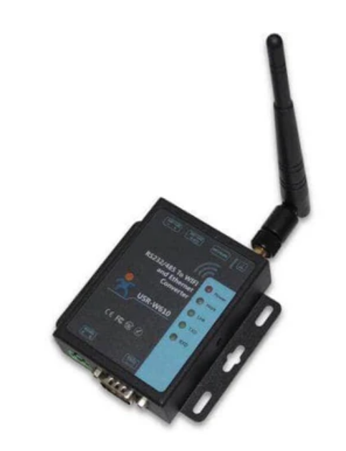
GSM Router
 |  | ข้อมูล

 |  | Field | Type | คำอธิบาย
 |  | gateway_id | string | รหัสเฉพาะของ Gateway(Tablet)
 |  | device_id | string | รหัสเฉพาะของ Power Meter
Temperature and
Humidity Meter
 |  | voltage_v.l1 | float | แรงดันไฟฟ้าแต่ละเฟส (V)
 |  | voltage_v.l2 | float | แรงดันไฟฟ้าแต่ละเฟส (V)
 |  | voltage_v.l3 | float | แรงดันไฟฟ้าแต่ละเฟส (V)
2 Chanel
 |  | current_a.l1 | float | กระแสไฟฟ้าแต่ละเฟส (A)
 |  | current_a.l2 | float | กระแสไฟฟ้าแต่ละเฟส (A)
 |  | current_a.l3 | float | กระแสไฟฟ้าแต่ละเฟส (A)
Display Panel
 |  | active_power_kw | float | กำลังไฟฟ้าจริงรวม (kW)
Temperature Meter
 |  | power_factor | float | ตัวประกอบกำลัง (PF)
 |  | energy_kwh | float | พลังงานที่ใช้สะสม (kWh)
 |  | device_id | string | รหัสเฉพาะของ pressure Meter
16 Chanel
 |  | pressure_psi_1 | float | แรงดันน้ำยา (PSI)
 |  | pressure_psi_2 | float | แรงดันน้ำยา (PSI)
 |  | device_id | string | รหัสเฉพาะของ temperature Meter
Pressure Meter
 |  | temperature_1 | float | อุณหภูมิ ( C )
 |  | temperature_2 | float | อุณหภูมิ ( C )
2 Chanel
 |  | temperature_3 | float | อุณหภูมิ ( C )
 |  | temperature_4 | float | อุณหภูมิ ( C )
 |  | temperature_5 | float | อุณหภูมิ ( C )
 |  | temperature_6 | float | อุณหภูมิ ( C )
Power Meter
Switch
 |  | temperature_7 | float | อุณหภูมิ ( C )
 |  | temperature_8 | float | อุณหภูมิ ( C )
1 Chanel
 |  | temperature_9 | float | อุณหภูมิ ( C )
 |  | temperature_10 | float | อุณหภูมิ ( C )
 |  | temperature_11 | float | อุณหภูมิ ( C )
 |  | temperature_12 | float | อุณหภูมิ ( C )
 |  | temperature_13 | float | อุณหภูมิ ( C )
 |  | temperature_14 | float | อุณหภูมิ ( C )
 |  | temperature_15 | float | อุณหภูมิ ( C )
 | อ่านค่าข้อมุลจากเครื่องมือวัด | temperature_16 | float | อุณหภูมิ ( C )
 | แสดงผลหน้าจอ | device_id | string | รหัสเฉพาะของ temperature and humidity Meter 1
 | ส่งข้อมูลให้กับ Server ผ่าน MQTT | temperature_11 | float | อุณหภูมิ ( C )
 |  | humidity_11 | float | ความชื้น (%RH)
 |  | device_id | string | รหัสเฉพาะของ temperature and humidity Meter 2
 |  | temperature_21 | float | อุณหภูมิ ( C )
 |  | humidity_21 | float | ความชื้น (%RH)

 |  | Location_name | string | ชื่อสถานที่
 |  | uut_model | string | รหัส ชื่อรุ่นเครื่องปรับอากาศ
 |  | uut_serial | string | รหัส หมายเลขเครื่องปรับอากาศ
 |  | uut_power_status | string | สถานะการเปิด ปิด เครื่องปรับอากาศ
 |  | uut_mode | string | โหมดการทำงานเครื่องปรับอากาศ
 |  | uut_indoor_fan_speed | string | ระดับการทำงานพัดลมตัวเย็น
 |  | uut_indoor_fan_rpm | integer | รอบการทำงานพัดลมตัวเย็น
 |  | uut_set_temp | float | ค่าตั้งอุณหภูมิห้องจากผู้ใช้งาน
 |  | uut_louver | string | ตำแหน่งบานสวิง
 |  | uut_aps | string | สถานะการทำงานฟอกอากาศ
 |  | uut_wifi_connection | string | สถานะการติดต่อกับ Wifi board
 |  | uut_error_code | integer | รหัสความผิดพลาด
 |  | uut_indoor_room_temp | integer | อุณหภุมิห้อง ( C )
 |  | uut_indoor_inlet_temp | integer | อุณหภูมิท่อน้ำยาทางเข้า ( C )
 |  | uut_indoor_outlet_temp | integer | อุณหภูมิท่อน้ำยาทางออก ( C )
 |  | uut_indoor_humidity | integer | ความชื้นห้อง (%RH)
 |  | uut_indoor_pm25 | integer | ปริมาณฝุ่น PM2.5 (ug/m3)
 |  | uut_indoor_co2 | integer | ปริมาณ CO2 (ppm)
 |  | uut_%Running | integer | % การทำงานของเครื่องปรับอากาศ
 |  | uut_compressor speed | integer | ความเร็วรอบคอมเพรสเซอร์
 |  | uut_compressor current | integer | ค่ากระแสไฟฟ้าคอมเพรสเซอร์
 |  | uut_DCvoltage | integer | ค่าแรงดันไฟฟ้า DC ของชุด inverter
 |  | uut_Discharge temp | integer | อุณหภูมิท่อน้ำยาทางออกคอมเพรสเซอร์
 |  | uut_Condensor_temp | integer | อุณหภูมิท่อน้ำยาคอยล์ร้อน
 |  | uut_Suction_temp | integer | อุณหภูมิท่อน้ำยาทางเข้าคอมเพรสเซอร์
 |  | uut_Ambient_temp | integer | อุณหภูมิอากาศเข้าคอยล์ร้อน
 |  | uut_driver_ipm_temp | integer | อุณหภูมิอากาศ ipm
 |  | uut_Outdoorfan_speed | integer | ระดับความเร็วพัดลมตัวร้อน
 |  | uut_Outdoorfan_rpm | integer | ความเร็วรอบพัดลมตัวร้อน
 |  | uut_EXV_position | integer | ตำแหน่ง EXV
 |  | uut_FA_temp | integer | อุณหภูมิ ลม Fresh air supply
 |  | uut_FA_humidity | integer | ค่าความชื่น ลม Fresh air supply
 |  | uut_FA_fan_Hz | integer | ความเร็วพัดลม Fresh air
 |  | uut_FA_Evap_temp | integer | อุณหภูมิท่อน้ำยาคอยล์เย็น Fresh air

 |  | Field | Type | คำอธิบาย
 |  | uut_work_order | string | รหัส work order
 |  | uut_model | string | รหัส ชื่อรุ่นเครื่องปรับอากาศ
 |  | uut_serial | string | รหัส หมายเลขเครื่องปรับอากาศ
 |  | Air conditioner type | string | Fix , Inverter
 |  | voltage_v.l1_std | float | ค่ามาตราฐานแรงดันไฟฟ้าแต่ละเฟส (V)
 |  | voltage_v.l2_std | float | ค่ามาตราฐานแรงดันไฟฟ้าแต่ละเฟส (V)
 |  | voltage_v.l3_std | float | ค่ามาตราฐานแรงดันไฟฟ้าแต่ละเฟส (V)
 |  | current_a.l1_std | float | ค่ามาตราฐานกระแสไฟฟ้าแต่ละเฟส (A)
 |  | current_a.l2_std | float | ค่ามาตราฐานกระแสไฟฟ้าแต่ละเฟส (A)
 |  | current_a.l3_std | float | ค่ามาตราฐานกระแสไฟฟ้าแต่ละเฟส (A)
 |  | active_power_kw_std | float | ค่ามาตราฐานกำลังไฟฟ้าจริงรวม (kW)
 |  | power_factor_std | float | ค่ามาตราฐานตัวประกอบกำลัง (PF)
 |  | pressure_psi_1_std | float | ค่ามาตราฐานแรงดันน้ำยา (PSI)
 |  | pressure_psi_2_std | float | ค่ามาตราฐานแรงดันน้ำยา (PSI)
 |  | temperature_1_std | float | ค่ามาตราฐานอุณหภูมิ1 ( C )

 |  |  |  |  | รายละเอียด

 |  |  |  |  | หน้าจอแสดงผล Real time

 |  |  |  |  | gateway_id |  | device_id
 |  |  |  |  | uut_model |  | uut_serial
 |  |  |  |  | uut_name
 |  |  |  |  | หน้า เครื่องมือวัด

 |  |  |  |  | voltage_v.l1 |  | pressure_psi_1
 |  |  |  |  | voltage_v.l2 |  | pressure_psi_2
 |  |  |  |  | voltage_v.l3
 |  |  |  |  | current_a.l1 |  | temperature_1
 |  |  |  |  | current_a.l2 |  | temperature_2
 |  |  |  |  | current_a.l3 |  | temperature_3
 |  |  |  |  | active_power_kw |  | temperature_4
 |  |  |  |  | power_factor |  | temperature_5
 |  |  |  |  | energy_kwh |  | temperature_6
 |  |  |  |  | device_id |  | temperature_7
 |  |  |  |  |  |  | temperature_8
 |  |  |  |  | temperature_11 |  | temperature_9
 |  |  |  |  | humidity_11 |  | temperature_10
 |  |  |  |  |  |  | temperature_11
 |  |  |  |  | temperature_21 |  | temperature_12
 |  |  |  |  | humidity_21 |  | temperature_13
 |  |  |  |  |  |  | temperature_14
 |  |  |  |  |  |  | temperature_15
 |  |  |  |  |  |  | temperature_16

 |  |  |  |  | gateway_id |  | device_id
 |  |  |  |  | uut_model |  | uut_serial
 |  |  |  |  | uut_name
 |  |  |  |  | หน้า สถานะเครื่องปรับอากาศ

 |  |  |  |  | uut_power_status |  | uut_indoor_room_temp
 |  |  |  |  | uut_mode |  | uut_indoor_inlet_temp
 |  |  |  |  | uut_indoor_fan_speed |  | uut_indoor_outlet_temp
 |  |  |  |  | uut_indoor_fan_rpm |  | uut_indoor_humidity
 |  |  |  |  | uut_set_temp |  | uut_indoor_pm25
 |  |  |  |  | uut_louver |  | uut_indoor_co2
 |  |  |  |  | uut_aps
 |  |  |  |  | uut_wifi_connection
 |  |  |  |  | uut_error_code

 |  |  |  |  | uut_%Running |  | uut_FA_temp
 |  |  |  |  | uut_compressor speed |  | uut_FA_humidity
 |  |  |  |  | uut_compressor current |  | uut_FA_fan_Hz
 |  |  |  |  | uut_DCvoltage |  | uut_FA_Evap_temp
 |  |  |  |  | uut_Discharge temp
 |  |  |  |  | uut_Condensor_temp
 |  |  |  |  | uut_Suction_temp
 |  |  |  |  | uut_Ambient_temp
 |  |  |  |  | uut_driver_ipm_temp
 |  |  |  |  | uut_Outdoorfan_speed
 |  |  |  |  | uut_Outdoorfan_rpm
 |  |  |  |  | uut_EXV_position

 |  |  |  |  | รายงาน

 |  |  |  |  | กำหนดช่วงเวลา วันที่ xx ถึง วันที่ xx (ระยะเวลาสูงสุด 30 วัน)

 |  |  |  |  | แสดงข้อมูลเป็นกราฟ โดยเลือกตัวแปลที่ต้องการแสดงค่าได้สูงสุด 16 ตัวแปล

 |  |  |  |  | แสดงข้อมูลเป็นตาราง โดยสามารถเลือกซ้อนข้อมูลที่ไม่ต้องการได้

 |  |  |  |  | export ข้อมูลออกเป็น excel file

 |  |  |  |  |  | หน้าเครื่องมือวัด
 |  |  |  |  |  | หน้า สถานะเครื่องปรับอากาศ

Reliability Tester with AIoT
Local Server
Communication Board

Temperature and
Humidity Meter
 |  | ข้อมูลการส่งเหมือนกับ Field tester
 |  | ปรับการส่งข้อมูลให้กับ local server แทน Cloud

2 Chanel

Display Panel
Temperature Meter

16 Chanel
 |  |  |  |  | รายละเอียด

Pressure Meter
 |  |  |  |  | หน้าจอแสดงผล Real time

2 Chanel
 |  |  |  |  | เหมือนกับ Field tester

 |  |  |  |  | รายงาน
Power Meter
Switch
 |  |  |  |  | เหมือนกับ Field tester
1 Chanel

 | อ่านค่าข้อมุลจากเครื่องมือวัด
 | แสดงผลหน้าจอ
 | ส่งข้อมูลให้กับ Server ผ่าน MQTT

Calorie Meter Room
Smart Lab IoT Tester and AI Software for Calorie Meter Room
Requirement
Rev.00

AI Software ในการ Optimize ระบบดังกล่าว เพื่อให้เข้าสู่จุด Optimum Cooling Capacity & Energy Efficiency ของเครื่องปรับอากาศ
แนะนำการปรับค่า Flow Rate ของสารทำความเย็น, ปริมาณลมทั้งฝั่ง Evaporator และ Condenser (CFM), Speed Fan Motor ทั้งฝั่ง Evaporator ๐ondenser (RPM), Compressor Speed (Hz)
จากข้อมูลการทำงานของเครื่องปรับอากาศและผลทดสอบ

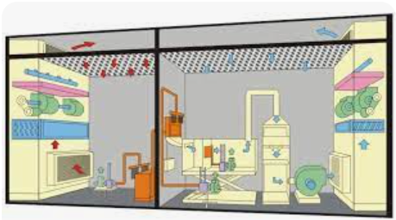
Testing Room
Local Server
 |  |  |  | ข้อมูล | ส่งให้ server

 |  |  |  |  | Field | Type | คำอธิบาย
 |  |  |  | รายละเอียดเครื่องปรับอากาศ | uut_model | string | รหัส ชื่อรุ่นเครื่องปรับอากาศ
 |  |  |  |  | uut_serial | string | รหัส หมายเลขเครื่องปรับอากาศ
 |  |  |  |  | Air conditioner type | string | Fix , Inverter
 |  |  |  |  | uut_rate_capacity | float | ขนาดทำความเย็น
 |  |  |  |  | uut_rate_eer | float | ค่าประสิทธิภาพ |  | รับค่าข้อมูล
 |  |  |  | Power meter | uut_refrigerant_type | string | ชนิดของสารทำความเย็น |  |  | การทำงานของเครื่องปรับอากาศ
 |  |  |  |  | uut_refrigerant_amount | float | ปริมาณสารทำความเย็น (kg) |  |  | รายละเอียด specification ของเครื่องปรับอากาศ
 |  |  |  |  | uut_evap_fin_pattern | string | Evaporator รูปแบบของ Fin |  |  | ผลทดสอบ
 |  |  |  |  | uut_evap_fin_option | string | Evaporator Fin option
 |  |  |  |  | uut_evap_fin_pitch | integer | Evaporator จำนวน Fin (fin/inch) |  | ส่งข้อมุล
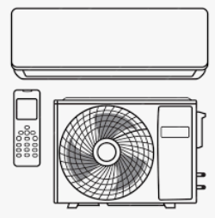
Air conditioner unter test
 |  |  |  |  | uut_evap_fin_material | string | Evaporator ชนิดวัสดุของ Fin |  |  | ข้อแนะนำการปรับปรุง
 |  |  |  |  | uut_evap_pipe_material | string | Evaporator ชนิดวัสดุท่อสารทำความเย็น |  |  | ค่าแนะนำของค่าอุปกรณ์ในตำแหน่งต่างๆ
 |  |  |  |  | uut_evap_pipe_diameter | float | Evaporator ขนาดท่อสารทำความเย็น (mm)
 |  |  |  |  | uut_evap_row_number | integer | Evaporator จำนวนแถวของแผงระบายความเย็น
 |  |  |  |  | uut_evap_face_area | float | Evaporator พื้นที่หน้าตัดของแผงระบายความเย็น (mm2)
 |  |  |  |  | uut_evap_fanmotor_type | string | ชนิดของมอเตอร์พัดลมระบายความเย็น
 |  |  |  |  | uut_evap_fanmotor_speed | integer | รอบการทำงานระบายความเย็น ( RPM )
 |  |  |  |  | uut_evap_air_flow | float | ปริมาณลมระบายความเย็น ( CFM )
 |  |  |  |  | uut_cond_fin_pattern | string | Condensor รูปแบบของ Fin
 |  |  |  |  | uut_cond_fin_option | string | Condensor Fin option
 |  |  |  |  | uut_cond_fin_pitch | integer | Condensor จำนวน Fin (fin/inch)
 |  |  |  |  | uut_cond_fin_material | string | Condensor ชนิดวัสดุของ Fin
 |  |  |  |  | uut_cond_pipe_material | string | Condensor ชนิดวัสดุท่อสารทำความเย็น
 |  |  |  |  | uut_cond_pipe_diameter | float | Condensor ขนาดท่อสารทำความเย็น (mm)
 |  |  |  |  | uut_cond_row_number | integer | Condensor จำนวนแถวของแผงระบายความเย็น
 |  |  |  |  | uut_cond_face_area | float | Condensor พื้นที่หน้าตัดของแผงระบายความเย็น (mm2)
 |  |  |  |  | uut_cond_fanmotor_type | string | ชนิดของมอเตอร์พัดลมระบายความร้อน
 |  |  |  |  | uut_cond_fanmotor_speed | integer | รอบการทำงานพัดลมระบายความร้อน ( RPM )
 |  |  |  |  | uut_cond_air_flow | float | ปริมาณลมระบายความร้อน( CFM )
 |  |  |  |  | uut_refri_flow_control_type | string | อุปกรณ์ปรับ Flow Rate ของสารทำความเย็น ชนิด
 |  |  |  |  | uut_refri_flow_control_diameter | float | อุปกรณ์ปรับ Flow Rate ของสารทำความเย็น ขนาด
 |  |  |  |  | uut_refri_flow_control_length | float | อุปกรณ์ปรับ Flow Rate ของสารทำความเย็น ความยาว
 |  |  |  |  | uut_refri_flow_control_position | integer | อุปกรณ์ปรับ Flow Rate ของสารทำความเย็น ตำแหน่ง
 |  |  |  |  | uut_compressor_type | string | คอมเพรสเซอร์ชนิด
 |  |  |  |  | uut_compressor_speed | integer | คอมเพสเซอร์ รอบการทำงาน (RPS)
 |  |  |  | ผลทดสอบเครื่องปรับอากาศ | id_room_temp_db | float | Indoor Room Temperature Dry bulb ( C )
 |  |  |  |  | id_room_temp_wb | float | Indoor Room Temperature Wet bulb ( C )
 |  |  |  |  | od_room_temp_db | float | Outdoor Room Temperature Dry bulb ( C )
 |  |  |  |  | od_room_temp_wb | float | Outdoor Room Temperature Wet bulb ( C )
 |  |  |  |  | total_cap | float | Total Capacity : ___ BTU/h
 |  |  |  |  | sensible_cap | float | Sensible Heat Capacity : ___ BTU/h
 |  |  |  |  | latent_cap | float | Latent Heat Capacity : ___ BTU/h
 |  |  |  |  | voltage_v.l1_std | float | ค่ามาตราฐานแรงดันไฟฟ้าแต่ละเฟส (V)
 |  |  |  |  | voltage_v.l2_std | float | ค่ามาตราฐานแรงดันไฟฟ้าแต่ละเฟส (V)
 |  |  |  |  | voltage_v.l3_std | float | ค่ามาตราฐานแรงดันไฟฟ้าแต่ละเฟส (V)
 |  |  |  |  | current_a.l1_std | float | ค่ามาตราฐานกระแสไฟฟ้าแต่ละเฟส (A)
 |  |  |  |  | current_a.l2_std | float | ค่ามาตราฐานกระแสไฟฟ้าแต่ละเฟส (A)
 |  |  |  |  | current_a.l3_std | float | ค่ามาตราฐานกระแสไฟฟ้าแต่ละเฟส (A)
 |  |  |  |  | active_power_kw_std | float | ค่ามาตราฐานกำลังไฟฟ้าจริงรวม (kW)
 |  |  |  |  | power_factor_std | float | ค่ามาตราฐานตัวประกอบกำลัง (PF)
 |  |  |  |  | evap_inlet_temp | float | Evaporator inlet temperature ( C )
 |  |  |  |  | evap_outlet_temp | float | Evaporator outlet temperature ( C )
 |  |  |  |  | comp_suction_temp | float | Compressor suction temperature ( C )
 |  |  |  |  | comp_shell_temp | float | Compressor Shell temperature ( C )
 |  |  |  |  | comp_disch_temp | float | Compressor Discharge temperature ( C )
 |  |  |  |  | cond_mid_temp | float | Condensor mid temperature ( C )
 |  |  |  |  | cond_outlet_temp | float | Condensor outlet temperature ( C )
 |  |  |  |  | liquie_low_temp | float | Liquid low temperature ( C )
 |  |  |  |  | comp_suction_pressure | float | Compressor suction pressure ( psi )
 |  |  |  |  | comp_disch_pressure | float | Compressor discharge pressure ( psi )
 |  |  |  |  | id_air_suppply_temp | float | Indoor Air supply temperature ( C )
 |  |  |  |  | od_air_supply_temp | float | Outdoor Air supply temperature ( C )

 |  |  |  |  | ข้อมุลแนะนำในการปรับค่าเครื่องปรับอากาศ

 |  |  |  |  | Field | Type | คำอธิบาย
 |  |  |  |  | uut_refrigerant_amount | float | ปริมาณสารทำความเย็น (kg)
 |  |  |  |  | uut_evap_fin_pattern | string | Evaporator รูปแบบของ Fin
 |  |  |  |  | uut_evap_fin_option | string | Evaporator Fin option
 |  |  |  |  | uut_evap_fin_pitch | integer | Evaporator จำนวน Fin (fin/inch)
 |  |  |  |  | uut_evap_pipe_material | string | Evaporator ชนิดวัสดุท่อสารทำความเย็น
 |  |  |  |  | uut_evap_row_number | integer | Evaporator จำนวนแถวของแผงระบายความเย็น
 |  |  |  |  | uut_evap_face_area | float | Evaporator พื้นที่หน้าตัดของแผงระบายความเย็น (mm2)
 |  |  |  |  | uut_evap_fanmotor_speed | integer | รอบการทำงานระบายความเย็น ( RPM )
 |  |  |  |  | uut_evap_air_flow | float | ปริมาณลมระบายความเย็น ( CFM )
 |  |  |  |  | uut_cond_fin_pattern | string | Condensor รูปแบบของ Fin
 |  |  |  |  | uut_cond_fin_option | string | Condensor Fin option
 |  |  |  |  | uut_cond_fin_pitch | integer | Condensor จำนวน Fin (fin/inch)
 |  |  |  |  | uut_cond_pipe_diameter | float | Condensor ขนาดท่อสารทำความเย็น (mm)
 |  |  |  |  | uut_cond_row_number | integer | Condensor จำนวนแถวของแผงระบายความเย็น
 |  |  |  |  | uut_cond_face_area | float | Condensor พื้นที่หน้าตัดของแผงระบายความเย็น (mm2)
 |  |  |  |  | uut_cond_fanmotor_speed | integer | รอบการทำงานพัดลมระบายความร้อน ( RPM )
 |  |  |  |  | uut_cond_air_flow | float | ปริมาณลมระบายความร้อน( CFM )
 |  |  |  |  | uut_refri_flow_control_diameter | float | อุปกรณ์ปรับ Flow Rate ของสารทำความเย็น ขนาด
 |  |  |  |  | uut_refri_flow_control_length | float | อุปกรณ์ปรับ Flow Rate ของสารทำความเย็น ความยาว
 |  |  |  |  | uut_refri_flow_control_position | integer | อุปกรณ์ปรับ Flow Rate ของสารทำความเย็น ตำแหน่ง
 |  |  |  |  | uut_compressor_speed | integer | คอมเพสเซอร์ รอบการทำงาน (RPS)

รายละเอียดเครื่องปรับอากาศ
 | เครื่องปรับอากาศ |  | แผงระบายความเย็น (Evaporator) |  |  |  | พัดลมระบายความเย็น
 | รหัส ชื่อรุ่นเครื่องปรับอากาศ |  | รูปแบบของ Fin : |  |  |  | ชนิดของมอเตอร์พัดลมระบายความเย็น : ____
 | รหัส หมายเลขเครื่องปรับอากาศ |  | Fin option : |  |  |  | รอบการทำงาน :___ RPM
 | ชนิดเครื่องปรับอากาศ Fix , Inverter |  | จำนวน Fin / inch : |  |  |  | ปริมาณลม : ___ CFM
 | ขนาดทำความเย็น ___ btu/h |  | ชนิดวัสดุของ Fin :
 | ค่าประสิทธิภาพ ___ |  | ชนิดวัสดุท่อสารทำความเย็น :
 |  |  | ขนาดท่อสารทำความเย็น :
 |  |  | จำนวนแถวของแผงระบายความเย็น :
 |  |  | พื้นที่หน้าตัดของแผงระบายความเย็น :
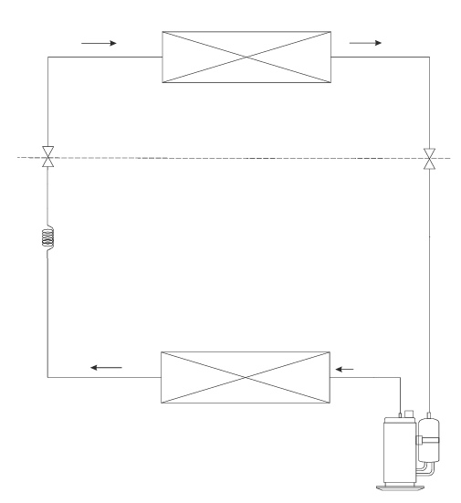
 | สารทำความเย็น
 | ชนิดของสารทำความเย็น ____
 | ปริมาณสารทำความเย็น ___ g

 | อุปกรณ์ปรับ |  |  |  |  |  | คอมเพรสเซอร์
 | ค่า Flow Rate ของสารทำความเย็น |  |  |  |  |  | ชนิด : _Fix / Inverter__
 | ชนิด ( Captube, EXV, TXV, …) |  |  |  |  |  | รอบการทำงาน : ___ RPS
 | Captube
 |  | ขนาด inner diameter ____ mm.
 |  | ความยาว ___ inch

 | EXV
 |  | ขนาด ___ mm.
 |  | Position ____

 | TXV
 |  | ขนาด ___ mm.

 |  |  | แผงระบายความร้อน (Condensor) |  |  |  | พัดลมระบายความร้อน
 |  |  | รูปแบบของ Fin : |  |  |  | ชนิดของมอเตอร์พัดลมระบายความเย็น : ____
 |  |  | จำนวน Fin / inch : |  |  |  | รอบการทำงาน :___ RPM
 |  |  | ชนิดวัสดุของ Fin : |  |  |  | ปริมาณลม : ___ CFM
 |  |  | ชนิดวัสดุท่อสารทำความเย็น :
 |  |  | ขนาดท่อสารทำความเย็น :
 |  |  | จำนวนแถวของแผงระบายความร้อน :
 |  |  | พื้นที่หน้าตัดของแผงระบายความร้อน :

รายละเอียดผลทดสอบเครื่องปรับอากาศ

 | หัวข้อการทดสอบ :
 | Indoor Room Temperature Dry bulb : ___ C
 | Indoor Room Temperature Wet bulb : ___ C
 | Outdoor Room Temperature Dry bulb : ___ C
 | Outdoor Room Temperature Wet bulb : ___ C

 | ผลการทดสอบ
 | Total Capacity : ___ BTU/h |  | Evaporator inlet temperature : ___ C |  |  |  | Compressor suction pressure :___ psi | Indoor Air supply temperature :___ C
 | Sensible Heat Capacity : ___ BTU/h |  | Evaporator outlet temperature : ___ C |  |  |  | Compressor discharge pressure : ___ psi | Outdoor Air supply temperature :___ C
 | Latent Heat Capacity : ___ BTU/h |  | Compressor suction temperature : ___ C
 | Unit Power input : ___ W |  | Compressor Shell temperature : ___ C
 | Unit supply voltage : ___ V |  | Compressor Discharge temperature : ___ C
 | Unit Current :___ A |  | Condensor mid temperature : ___ C
 | Unit Power factor :___ |  | Condensor outlet temperature : ___ C
 |  |  | Liquid low temperature : ___ C

EMC
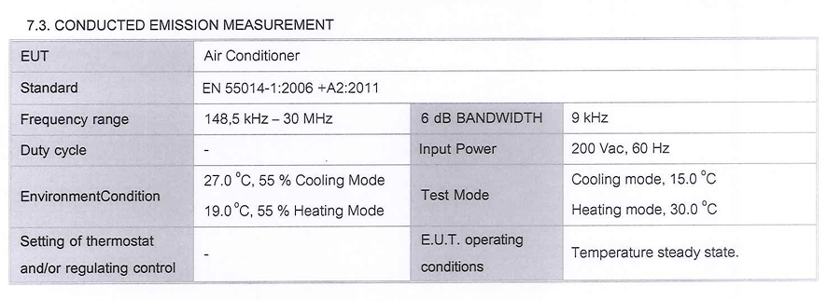
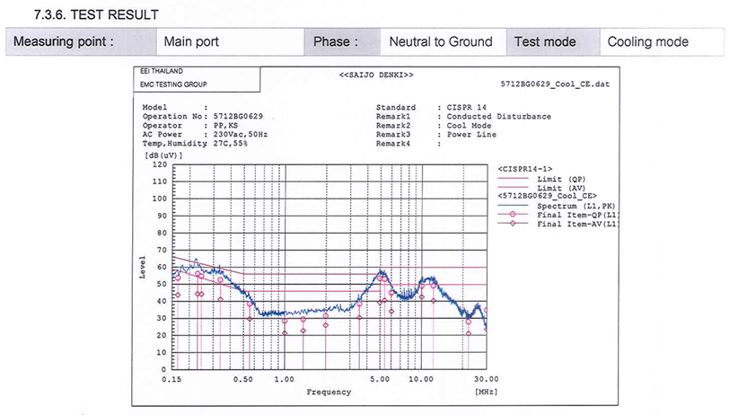
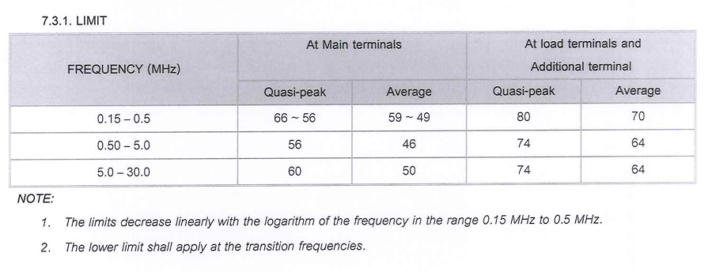
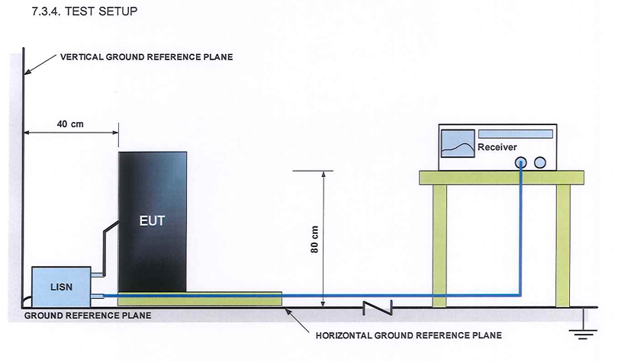
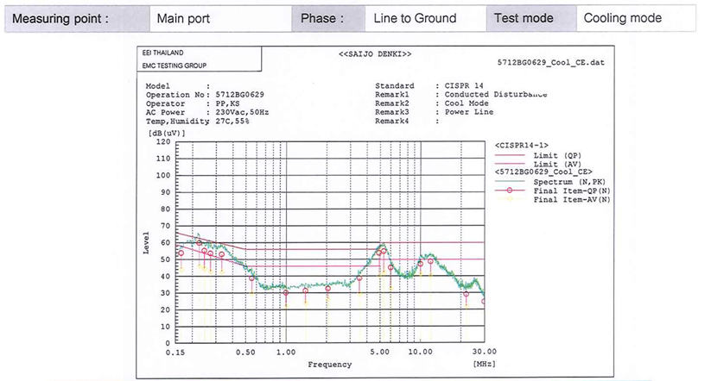
Smart Lab IoT Tester and AI Software for EMC
Requirement
Rev.00

AI Software ในการ Optimize ขนาด Line Filter โดยคิด และคำนวณค่า Resistance, Inductance, Capacitor เพื่อให้เข้าสู่จุด Optimum ของ Electromagnetic Noise สำหรับเครื่องปรับอากาศ
และผ่านตามค่ามาตราฐานการทดสอบหัวข้อ EN 55014-1:2006 CONDUCTED EMISSION
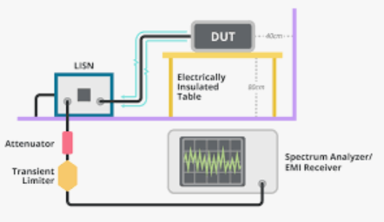
EMC Testing Room
 |  | ข้อมูล | ส่งให้ Server
Local Server
 |  |  | Field | Type | คำอธิบาย
 |  | Room | หมายเลขมาตราฐานการทดสอบ | string | EN 55014-1:2006 CONDUCTED EMISSION
 |  |  | ผลการทดสอบ

 |  |  |  |  |  |  | รับค่าข้อมูล
 |  |  |  |  |  |  |  | การทำงานของเครื่องปรับอากาศ
 |  |  |  |  |  |  |  | รายละเอียดของชุด Filter, Ferrrite core
 |  | Power meter | gateway_id | string | รหัสเฉพาะของ Gateway(Tablet) |  |  | ผลทดสอบ
 |  |  | device_id | string | รหัสเฉพาะของ Power Meter
 |  |  | voltage_v.l1 | float | แรงดันไฟฟ้าแต่ละเฟส (V) |  | ส่งข้อมุล
Power Meter
 |  |  | voltage_v.l2 | float | แรงดันไฟฟ้าแต่ละเฟส (V) |  |  | ข้อแนะนำการปรับปรุง
 |  |  | voltage_v.l3 | float | แรงดันไฟฟ้าแต่ละเฟส (V) |  |  | ค่าแนะนำของค่าอุปกรณ์ในตำแหน่งต่างๆ
 |  |  | current_a.l1 | float | กระแสไฟฟ้าแต่ละเฟส (A)
 |  |  | current_a.l2 | float | กระแสไฟฟ้าแต่ละเฟส (A)
 |  |  | current_a.l3 | float | กระแสไฟฟ้าแต่ละเฟส (A)
 |  |  | active_power_kw | float | กำลังไฟฟ้าจริงรวม (kW)
 |  |  | power_factor | float | ตัวประกอบกำลัง (PF)
 |  |  | energy_kwh | float | พลังงานที่ใช้สะสม (kWh)
Air conditioner unter test
 |  | UUT | uut_model | string | รหัส ชื่อรุ่นเครื่องปรับอากาศ
 |  |  | uut_serial | string | รหัส หมายเลขเครื่องปรับอากาศ
 |  |  | uut_power_status | string | สถานะการเปิด ปิด เครื่องปรับอากาศ
 |  |  | uut_mode | string | โหมดการทำงานเครื่องปรับอากาศ
 |  |  | uut_indoor_fan_speed | string | ระดับการทำงานพัดลมตัวเย็น
 |  |  | uut_indoor_fan_rpm | integer | รอบการทำงานพัดลมตัวเย็น
 |  |  | uut_set_temp | float | ค่าตั้งอุณหภูมิห้องจากผู้ใช้งาน
 |  |  | uut_louver | string | ตำแหน่งบานสวิง
 |  |  | uut_aps | string | สถานะการทำงานฟอกอากาศ
 |  |  | uut_wifi_connection | string | สถานะการติดต่อกับ Wifi board
 |  |  | uut_error_code | integer | รหัสความผิดพลาด
 |  |  | uut_indoor_room_temp | integer | อุณหภุมิห้อง ( C )
 |  |  | uut_indoor_inlet_temp | integer | อุณหภูมิท่อน้ำยาทางเข้า ( C )
 |  |  | uut_indoor_outlet_temp | integer | อุณหภูมิท่อน้ำยาทางออก ( C )
 |  |  | uut_indoor_humidity | integer | ความชื้นห้อง (%RH)
 |  |  | uut_indoor_pm25 | integer | ปริมาณฝุ่น PM2.5 (ug/m3)
 |  |  | uut_indoor_co2 | integer | ปริมาณ CO2 (ppm)
 |  |  | uut_%Running | integer | % การทำงานของเครื่องปรับอากาศ
 |  |  | uut_compressor speed | integer | ความเร็วรอบคอมเพรสเซอร์
 |  |  | uut_compressor current | integer | ค่ากระแสไฟฟ้าคอมเพรสเซอร์
 |  |  | uut_DCvoltage | integer | ค่าแรงดันไฟฟ้า DC ของชุด inverter
 |  |  | uut_Discharge temp | integer | อุณหภูมิท่อน้ำยาทางออกคอมเพรสเซอร์
 |  |  | uut_Condensor_temp | integer | อุณหภูมิท่อน้ำยาคอยล์ร้อน
 |  |  | uut_Suction_temp | integer | อุณหภูมิท่อน้ำยาทางเข้าคอมเพรสเซอร์
 |  |  | uut_Ambient_temp | integer | อุณหภูมิอากาศเข้าคอยล์ร้อน
 |  |  | uut_driver_ipm_temp | integer | อุณหภูมิอากาศ ipm
 |  |  | uut_Outdoorfan_speed | integer | ระดับความเร็วพัดลมตัวร้อน
 |  |  | uut_Outdoorfan_rpm | integer | ความเร็วรอบพัดลมตัวร้อน
 |  |  | uut_EXV_position | integer | ตำแหน่ง EXV
 |  |  | uut_FA_temp | integer | อุณหภูมิ ลม Fresh air supply
 |  |  | uut_FA_humidity | integer | ค่าความชื่น ลม Fresh air supply
 |  |  | uut_FA_fan_Hz | integer | ความเร็วพัดลม Fresh air
 |  |  | uut_FA_Evap_temp | integer | อุณหภูมิท่อน้ำยาคอยล์เย็น Fresh air
 |  | Filter | id_emi_L1 | float | ค่าความเหนี่ยวนำ (uH) | ไม่มีค่าคือไม่ได้ติดตั้ง
 |  |  | id_emi_Cx1 | float | ค่าความเก็บประจุ (uF) | ไม่มีค่าคือไม่ได้ติดตั้ง
 |  |  | id_emi_Cx2 | float | ค่าความเก็บประจุ (uF) | ไม่มีค่าคือไม่ได้ติดตั้ง
 |  |  | id_emi_Cy1 | float | ค่าความเก็บประจุ (uF) | ไม่มีค่าคือไม่ได้ติดตั้ง
 |  |  | id_emi_Cy2 | float | ค่าความเก็บประจุ (uF) | ไม่มีค่าคือไม่ได้ติดตั้ง
 |  |  | od_emi_L1 | float | ค่าความเหนี่ยวนำ (uH) | ไม่มีค่าคือไม่ได้ติดตั้ง
 |  |  | od_emi_Cx1 | float | ค่าความเก็บประจุ (uF) | ไม่มีค่าคือไม่ได้ติดตั้ง
 |  |  | od_emi_Cx2 | float | ค่าความเก็บประจุ (uF) | ไม่มีค่าคือไม่ได้ติดตั้ง
 |  |  | od_emi_Cy1 | float | ค่าความเก็บประจุ (uF) | ไม่มีค่าคือไม่ได้ติดตั้ง
 |  |  | od_emi_Cy2 | float | ค่าความเก็บประจุ (uF) | ไม่มีค่าคือไม่ได้ติดตั้ง
 |  |  | fr_core1_material | string | ชนิดของวัสดุ | ไม่มีค่าคือไม่ได้ติดตั้ง
 |  |  | fr_core1_diameter | float | ขนาดเส้นผ่านศูนย์กลาง (mm.)
 |  |  | fr_core1_thickness | float | ขนาดความหนา (mm.)
 |  |  | fr_core1_length | float | ขนาดความยาว (mm.)
 |  |  | fr_core1_number_turn | integer | จำนวนรอบในการพัน
 |  |  | fr_core2_material | string | ชนิดของวัสดุ | ไม่มีค่าคือไม่ได้ติดตั้ง
 |  |  | fr_core2_diameter | float | ขนาดเส้นผ่านศูนย์กลาง (mm.)
 |  |  | fr_core2_thickness | float | ขนาดความหนา (mm.)
 |  |  | fr_core2_length | float | ขนาดความยาว (mm.)
 |  |  | fr_core2_number_turn | integer | จำนวนรอบในการพัน
 |  |  | fr_core3_material | string | ชนิดของวัสดุ | ไม่มีค่าคือไม่ได้ติดตั้ง
 |  |  | fr_core3_diameter | float | ขนาดเส้นผ่านศูนย์กลาง (mm.)
 |  |  | fr_core3_thickness | float | ขนาดความหนา (mm.)
 |  |  | fr_core3_length | float | ขนาดความยาว (mm.)
 |  |  | fr_core3_number_turn | integer | จำนวนรอบในการพัน
 |  |  | fr_core4_material | string | ชนิดของวัสดุ | ไม่มีค่าคือไม่ได้ติดตั้ง
 |  |  | fr_core4_diameter | float | ขนาดเส้นผ่านศูนย์กลาง (mm.)
 |  |  | fr_core4_thickness | float | ขนาดความหนา (mm.)
 |  |  | fr_core4_length | float | ขนาดความยาว (mm.)
 |  |  | fr_core5_number_turn | integer | จำนวนรอบในการพัน
 |  |  | fr_core5_material | string | ชนิดของวัสดุ | ไม่มีค่าคือไม่ได้ติดตั้ง
 |  |  | fr_core5_diameter | float | ขนาดเส้นผ่านศูนย์กลาง (mm.)
 |  |  | fr_core5_thickness | float | ขนาดความหนา (mm.)
 |  |  | fr_core5_length | float | ขนาดความยาว (mm.)
 |  |  | fr_core5_number_turn | integer | จำนวนรอบในการพัน

 |  |  | ข้อมุลแนะนำในการปรับค่าเครื่องปรับอากาศ

 |  |  | Note | string | คำแนะนำ
 |  | Filter | id_emi_L1 | float | ค่าความเหนี่ยวนำ (uH) | ไม่มีค่าคือไม่ได้ติดตั้ง
 |  |  | id_emi_Cx1 | float | ค่าความเก็บประจุ (uF) | ไม่มีค่าคือไม่ได้ติดตั้ง
 |  |  | id_emi_Cx2 | float | ค่าความเก็บประจุ (uF) | ไม่มีค่าคือไม่ได้ติดตั้ง
 |  |  | id_emi_Cy1 | float | ค่าความเก็บประจุ (uF) | ไม่มีค่าคือไม่ได้ติดตั้ง
 |  |  | id_emi_Cy2 | float | ค่าความเก็บประจุ (uF) | ไม่มีค่าคือไม่ได้ติดตั้ง
 |  |  | od_emi_L1 | float | ค่าความเหนี่ยวนำ (uH) | ไม่มีค่าคือไม่ได้ติดตั้ง
 |  |  | od_emi_Cx1 | float | ค่าความเก็บประจุ (uF) | ไม่มีค่าคือไม่ได้ติดตั้ง
 |  |  | od_emi_Cx2 | float | ค่าความเก็บประจุ (uF) | ไม่มีค่าคือไม่ได้ติดตั้ง
 |  |  | od_emi_Cy1 | float | ค่าความเก็บประจุ (uF) | ไม่มีค่าคือไม่ได้ติดตั้ง
 |  |  | od_emi_Cy2 | float | ค่าความเก็บประจุ (uF) | ไม่มีค่าคือไม่ได้ติดตั้ง
 |  |  | fr_core1_material | string | ชนิดของวัสดุ | ไม่มีค่าคือไม่ได้ติดตั้ง
 |  |  | fr_core1_diameter | float | ขนาดเส้นผ่านศูนย์กลาง (mm.)
 |  |  | fr_core1_thickness | float | ขนาดความหนา (mm.)
 |  |  | fr_core1_length | float | ขนาดความยาว (mm.)
 |  |  | fr_core1_number_turn | integer | จำนวนรอบในการพัน
 |  |  | fr_core2_material | string | ชนิดของวัสดุ | ไม่มีค่าคือไม่ได้ติดตั้ง
 |  |  | fr_core2_diameter | float | ขนาดเส้นผ่านศูนย์กลาง (mm.)
 |  |  | fr_core2_thickness | float | ขนาดความหนา (mm.)
 |  |  | fr_core2_length | float | ขนาดความยาว (mm.)
 |  |  | fr_core2_number_turn | integer | จำนวนรอบในการพัน
 |  |  | fr_core3_material | string | ชนิดของวัสดุ | ไม่มีค่าคือไม่ได้ติดตั้ง
 |  |  | fr_core3_diameter | float | ขนาดเส้นผ่านศูนย์กลาง (mm.)
 |  |  | fr_core3_thickness | float | ขนาดความหนา (mm.)
 |  |  | fr_core3_length | float | ขนาดความยาว (mm.)
 |  |  | fr_core3_number_turn | integer | จำนวนรอบในการพัน
 |  |  | fr_core4_material | string | ชนิดของวัสดุ | ไม่มีค่าคือไม่ได้ติดตั้ง
 |  |  | fr_core4_diameter | float | ขนาดเส้นผ่านศูนย์กลาง (mm.)
 |  |  | fr_core4_thickness | float | ขนาดความหนา (mm.)
 |  |  | fr_core4_length | float | ขนาดความยาว (mm.)
 |  |  | fr_core5_number_turn | integer | จำนวนรอบในการพัน
 |  |  | fr_core5_material | string | ชนิดของวัสดุ | ไม่มีค่าคือไม่ได้ติดตั้ง
 |  |  | fr_core5_diameter | float | ขนาดเส้นผ่านศูนย์กลาง (mm.)
 |  |  | fr_core5_thickness | float | ขนาดความหนา (mm.)
 |  |  | fr_core5_length | float | ขนาดความยาว (mm.)
 |  |  | fr_core5_number_turn | integer | จำนวนรอบในการพัน

ค่าอุปกรณ์ตำแหน่งต่าง

Indoor EMI Filter
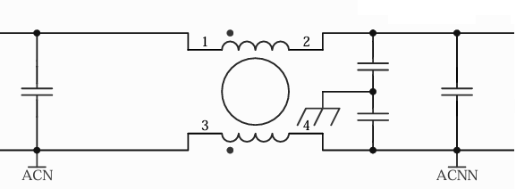
L 1 ____ uH

Cy 1
____ uF

Cx 1 ____ uF
Cx 2 ____ uF

Cy 2
____ uF

Outdoor EMI Filter
L 1 ____ uH

Cy 1
____ uF

Cx 1 ____ uF
Cx 2 ____ uF

Cy 2
____ uF

Ferrite core position

Power supply
Ferrite core 1
Material ____
Diameter ___
Tickness ____
Length _____
Number of turn ___
Inverter Board
Ferrite core 2
Material ____
Diameter ___
Tickness ____
Length _____
Number of turn ___
Compressor

Fan Motor
Ferrite core 4
Material ____
Diameter ___
Tickness ____
Length _____
Number of turn ___
Ferrite core 3
Material ____
Diameter ___
Tickness ____
Length _____
Number of turn ___

Indoor unit Board
Ferrite core 5
Material ____
Diameter ___
Tickness ____
Length _____
Number of turn ___
Fan Motor

ข้อมูลมาตราฐานและผลทดสอบ

 | EN 55014-1:2006 CONDUCTED EMISSION

